벤포드 분석
분석 계정과목: | 93_해외상품매출액(40102)
금액 기준열: | 대변

벤포드 법칙 분석 결과
첫째 자리 수 | 실제 건수 | 실제 분포 (%) | 벤포드 분포 (%) | 차이 (%)
1 | 95 | 29.1 | 30.1 | -1
2 | 50 | 15.3 | 17.6 | -2.3
3 | 31 | 9.5 | 12.5 | -3
4 | 38 | 11.6 | 9.7 | 1.9
5 | 32 | 9.8 | 7.9 | 1.9
6 | 18 | 5.5 | 6.7 | -1.2
7 | 25 | 7.6 | 5.8 | 1.8
8 | 23 | 7 | 5.1 | 1.9
9 | 15 | 4.6 | 4.6 | 0

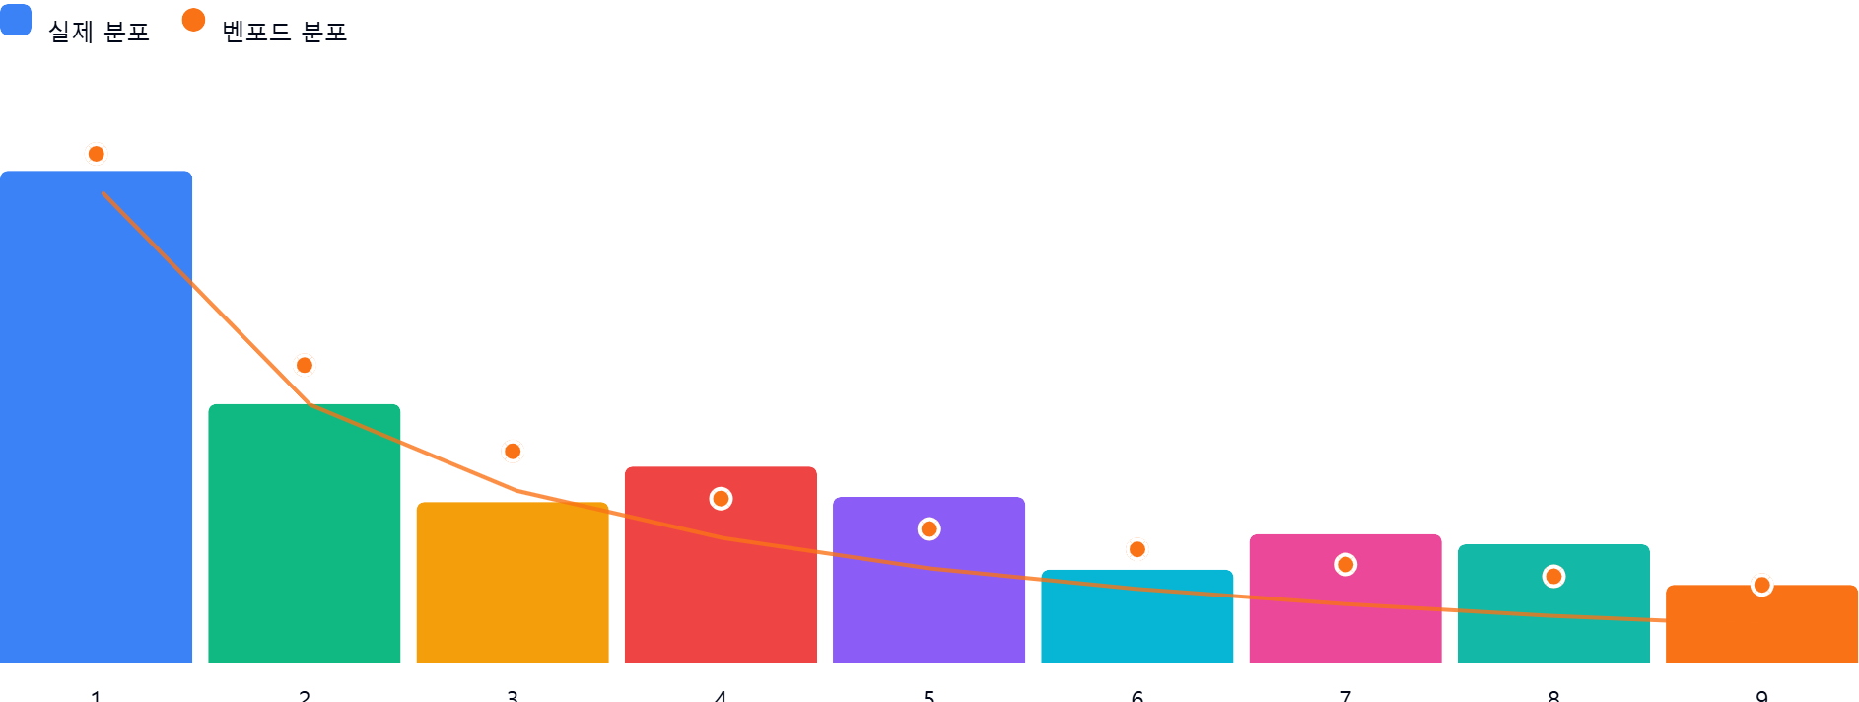

AI 감사인 의견
숙련된 회계 감사인의 관점에서 귀하께서 제공해주신 '93_해외상품매출액(40102)' 계정에 대한 벤포드 법칙(Benford's Law) 분석 결과를 검토한 의견입니다.

---

## 1. 전반적 평가

제공된 327건의 데이터에 대한 벤포드 법칙 분석 결과, **전반적인 분포는 벤포드 법칙의 이론적 기대치와 비교적 유사한 패턴**을 보이고 있습니다.

* **주요 특징**: 가장 높은 빈도를 보여야 하는 숫자 '1'이 실제 분포에서도 29.1%로 가장 높은 비중을 차지하고 있으며, 숫자가 커질수록 빈도가 낮아지는 전체적인 하향 곡선 형태가 유지되고 있습니다.
* **통계적 관점**: 대부분의 차이(%)가 ±3% 이내에 머물고 있어, 해당 계정의 금액 데이터가 인위적으로 조작되었거나 심각한 왜곡이 있다고 단정하기에는 어려운 수치입니다. 다만, 일부 구간에서 기대치와 편차를 보이고 있어 정밀한 확인이 필요합니다.

## 2. 특이사항

이번 분석에서 차이가 ±5%를 초과하는 수치는 발견되지 않았습니다. 그러나 **상대적 편차가 다소 크게 느껴지는 구간**에 대해 다음과 같이 분석합니다.

* **숫자 '3'의 저조 (차이: -3.0%)**: 실제 분포(9.5%)가 이론적 분포(12.5%)보다 낮게 나타났습니다. 이는 해당 계정에서 3,000~3,999로 시작하는 금액대의 거래가 예상보다 적음을 의미합니다.
* **숫자 '4', '5', '8'의 상승 (차이: +1.9%)**: 특정 구간에서 기대치보다 높은 빈도를 보이고 있습니다. 벤포드 법칙은 자연스러운 수치 분포를 가정할 때 매우 정확하지만, **기업의 결재 승인 한도(예: 400만 원, 500만 원, 800만 원 등)**가 존재할 경우 특정 숫자에 분포가 집중되는 현상이 발생할 수 있습니다.
* **잠재적 위험**: 벤포드 법칙의 편차 자체가 직접적인 부정(Fraud)을 의미하지는 않습니다. 다만, 결재 한도 회피를 위한 '분할 전표'나 특정 금액대 맞추기 등의 행위가 있었는지 확인이 필요한 대목입니다.

## 3. 권고사항

벤포드 법칙은 이상 징후를 탐지하는 강력한 도구이지만, 그 자체로 결론을 내리기보다는 추가적인 실증 절차를 병행해야 합니다.

1. **결재 한도 분석**: '4', '5', '8'로 시작하는 거래 건들에 대해, 혹시 내부 통제 시스템상의 특정 결재 승인 금액 단위(Threshold)와 일치하는지 확인하십시오.
2. **이상치(Outlier) 표본 추출**: 분석 데이터 중 가장 빈도가 높거나 차이가 나는 구간에서 무작위로 10~20건의 전표를 추출하여 실제 증빙(Invoice, 송장 등)이 적절하게 구비되어 있는지 검토하십시오.
3. **데이터 성격 재검토**: '해외상품매출액'의 경우 고정된 가격의 제품을 수출하는지, 혹은 단가가 비정기적으로 변동하는지 확인하십시오. 거래 성격상 특정 가격대가 반복된다면 벤포드 법칙의 편차는 부정보다는 업무 프로세스의 특성일 가능성이 큽니다.
4. **연관 계정 대조**: 매출액 계정뿐만 아니라, 대응되는 '외상매출금' 또는 '수출대금 입금 내역'과 대조하여 기록된 금액의 일관성을 검증하시기 바랍니다.

**결론:** 본 데이터는 통계적으로 큰 이상 징후를 보이지 않으나, 상기 언급된 특정 숫자 구간에 대한 **증빙 검토(Vouching)**를 통해 내부 통제 절차의 준수 여부를 확인하는 수준의 추가 절차를 권장합니다.

